Chi tiết địa chất
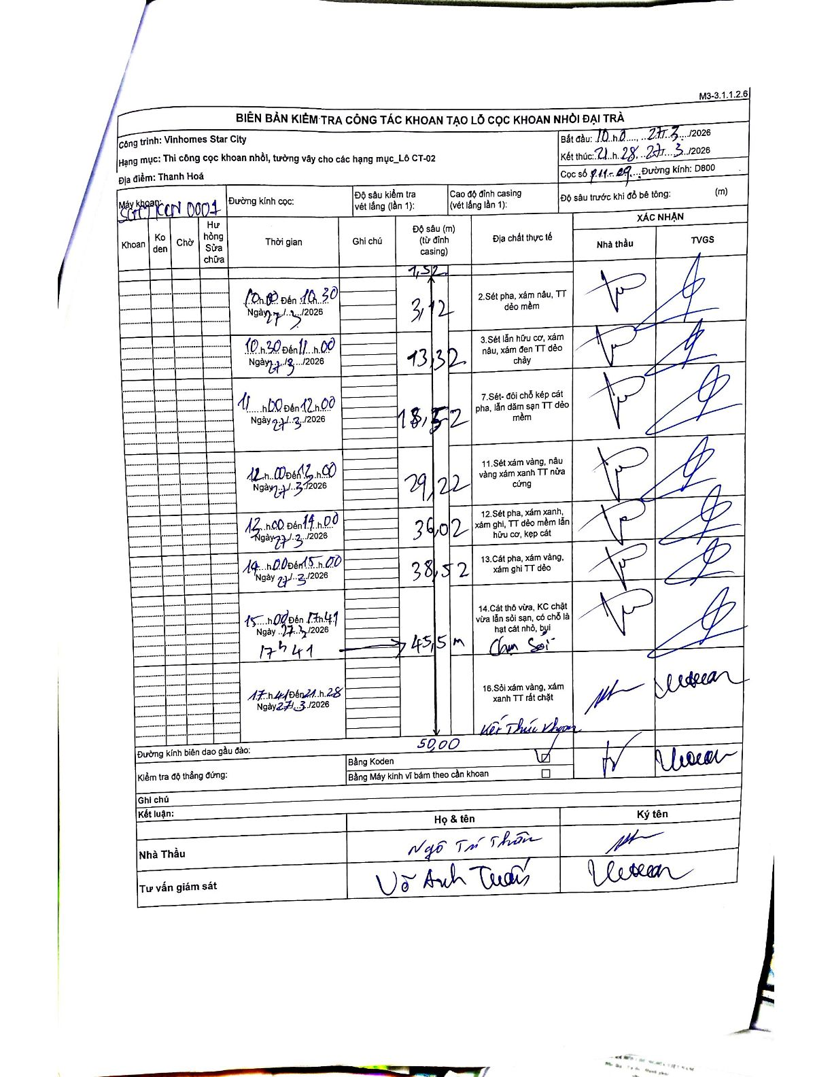
Dự án | Star City Thanh Hóa
Hạng mục | Thi công cọc khoan nhồi, tường vây cho các hạng mục_Lô CT-02
Tên bộ phận | Thanh Hoá
Số hiệu cọc | P11-09
Tên Máy khoan
Đường kính | D800
Bắt đầu thi công | 10:00 27/03/2026
Kết thúc thi công | 21:28 27/03/2026

Địa chất TT | Đường kính | Mô tả lớp thiết kế | Từ (h) | Đến (h) | Cao độ từ | Cao độ đến | T.Gian (h) | Dài (m) | V (m/h) | Ghi chú
2 | D800 | Sét pha, xám nâu, TT dẻo mềm | 10:00 27/03/2026 | 10:30 27/03/2026 | -1.32 | -3.12 | 0.5 | 1.8 | 3.6
3 | D800 | Sét lẫn hữu cơ, xám nâu, xám đen TT dẻo chảy | 10:30 27/03/2026 | 11:00 27/03/2026 | -3.12 | -13.32 | 0.5 | 10.2 | 20.4
7 | D800 | Sét- đôi chỗ kẹp cát pha, lẫn dăm sạn TT dẻo mềm | 11:00 27/03/2026 | 12:00 27/03/2026 | -13.32 | -18.52 | 1 | 5.2 | 5.2
11 | D800 | Sét xám vàng, nâu vàng xám xanh TT nửa cứng | 12:00 27/03/2026 | 13:00 27/03/2026 | -18.52 | -29.22 | 1 | 10.7 | 10.7
12 | D800 | Sét pha, xám xanh, xám ghi, TT dẻo mềm lẫn hữu cơ, kẹp cát | 13:00 27/03/2026 | 14:00 27/03/2026 | -29.22 | -36.02 | 1 | 6.8 | 6.8
13 | D800 | Cát pha, xám vàng, xám ghi TT dẻo | 14:00 27/03/2026 | 15:00 27/03/2026 | -36.02 | -38.52 | 1 | 2.5 | 2.5
14 | D800 | Cát thô vừa, KC chặt vừa lẫn sỏi sạn, có chỗ là hạt cát nhỏ, bụi | 15:00 27/03/2026 | 17:41 27/03/2026 | -38.52 | -45.5 | 2.68 | 6.98 | 2.6 | Chạm sỏi
16 | D800 | Sỏi xám vàng, xám xanh TT rất chặt | 17:41 27/03/2026 | 21:28 27/03/2026 | -45.5 | -50 | 3.78 | 4.5 | 1.19 | Kết thúc khoan

ẢNH BIÊN BẢN GỐC

